固定資産税負担額
 | 45. 固定資産税負担額（人口１人当たり）

 | 時点 2014（H26）年度（毎年） |  |  |  |  |  |  | 平 均 値 |  |  |  | 62,540
 | 単位 円 |  |  |  |  |  |  | 標準偏差 |  |  |  | 30,741
 | 市町村名 | 指標 | 順位 |  | #REF! | 備考 | 市町村名 | 指標 | 順位 |  | #REF! | 備考

 | 千葉県 | 62,540 |  | － |  |  | 八街市 | 36,708 |  | 53
 | 千葉市 | 68,411 |  | 13 |  |  | 印西市 | 84,747 |  | 8
 | 銚子市 | 51,897 |  | 28 |  |  | 白井市 | 55,157 |  | 23
 | 市川市 | 59,224 |  | 15 |  |  | 富里市 | 47,294 |  | 39
 | 船橋市 | 54,886 |  | 24 |  |  | 南房総市 | 50,023 |  | 31
 | 館山市 | 49,358 |  | 33 |  |  | 匝瑳市 | 43,184 |  | 47
 | 木更津市 | 52,673 |  | 26 |  |  | 香取市 | 44,506 |  | 45
 | 松戸市 | 48,686 |  | 35 |  |  | 山武市 | 45,089 |  | 43
 | 野田市 | 64,646 |  | 14 |  |  | いすみ市 | 44,846 |  | 44
 | 茂原市 | 72,569 |  | 10 |  |  | 大網白里市 | 37,869 |  | 52
 | 成田市 | 145,049 |  | 2 |  |  | 酒々井町 | 55,250 |  | 22
 | 佐倉市 | 49,134 |  | 34 |  |  | 栄町 | 40,403 |  | 50
 | 東金市 | 49,488 |  | 32 |  |  | 神崎町 | 47,529 |  | 38
 | 旭市 | 42,424 |  | 48 |  |  | 多古町 | 58,023 |  | 19
 | 習志野市 | 58,374 |  | 18 |  |  | 東庄町 | 46,170 |  | 41
 | 柏市 | 58,558 |  | 17 |  |  | 九十九里町 | 36,681 |  | 54
 | 勝浦市 | 56,420 |  | 21 |  |  | 芝山町 | 211,842 |  | 1
 | 市原市 | 80,437 |  | 9 |  |  | 横芝光町 | 45,307 |  | 42
 | 流山市 | 51,043 |  | 29 |  |  | 一宮町 | 50,789 |  | 30
 | 八千代市 | 52,633 |  | 27 |  |  | 睦沢町 | 48,155 |  | 37
 | 我孫子市 | 46,924 |  | 40 |  |  | 長生村 | 48,510 |  | 36
 | 鴨川市 | 59,112 |  | 16 |  |  | 白子町 | 52,945 |  | 25
 | 鎌ケ谷市 | 40,033 |  | 51 |  |  | 長柄町 | 94,032 |  | 7
 | 君津市 | 113,233 |  | 5 |  |  | 長南町 | 72,289 |  | 11
 | 富津市 | 117,731 |  | 4 |  |  | 大多喜町 | 57,727 |  | 20
 | 浦安市 | 103,597 |  | 6 |  |  | 御宿町 | 68,845 |  | 12
 | 四街道市 | 41,242 |  | 49 |  |  | 鋸南町 | 43,360 |  | 46
 | 袖ケ浦市 | 122,098 |  | 3

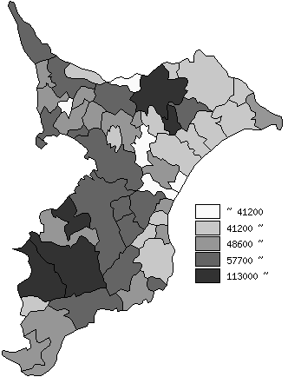
 | 千葉県の推移
平成22年度 | 63523
平成23年度 | 63673
平成24年度 | 59901
平成25年度 | 60873
平成26年度 | 62540

《備 考》 ・資料出所 総務省「市町村別決算状況調」 ・算出方法 固定資産税歳入総額÷住民基本台帳人口(H27.1.1) 注) 県数値は、単純平均値です。

